Лист2
АКЦИЯ 1+ С 27 февраля по 30 мая 2026г.
Наименование | Закуп миним. | Условия | Бесплат. колич-во | Наименование бесплатного товара
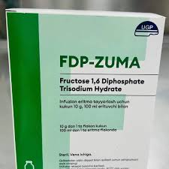 ФДП-ZUMA, (fructoze1,6 diphophate) 10 Г, ФЛАК 100МЛ №1. Производитель : ЗУМА ФАРМА. Цена : 196 000 сум | 1 | + | 1 | АМИНОКС СПОРТ КАПС №30 ШРЕЯ ЛАЙФ САЕНСИЗ, ИНДИЯ
 | 1 | + | 2 | СТОПГРИПАН САШЕ 21,5Г №10 (ЛИМОН) РУСАН ФАРМА ЛТД, ИНДИЯ
 | 1 | + | 50 | СИСТЕМА ИНФУЗИОННАЯ MEDIN №1
 | 1 | + | 4 | СУПРИМА-ЛОР ТАБ №16 (АНАНАС) ШРЕЯ ЛАЙФ САЕНСИЗ, ИНДИЯ
 | 1 | + | 4 | СУПРИМА-ЛОР ТАБ №16 (КЛУБНИКА) ШРЕЯ ЛАЙФ САЕНСИЗ, ИНДИЯ
 | 1 | + | 4 | СУПРИМА-ЛОР ТАБ №16 (МАЛИНА) ШРЕЯ ЛАЙФ САЕНСИЗ, ИНДИЯ
 | 1 | + | 4 | СУПРИМА-ЛОР ТАБ №16 (МЕНТОЛ) ШРЕЯ ЛАЙФ САЕНСИЗ, ИНДИЯ
 | 1 | + | 2 | ДАРМОН ЛИМОН ВА ЗАНЖАБИЛ 500ГР
 | 1 | + | 3 | БИОРАН АМП 75МГ/3МЛ №5. РУСАН ФАРМА ЛТД, ИНДИЯ
 | 1 | + | 4 | БРОМГЕКСИН 8 БЕРЛИН ХЕМИ ТАБ №25 БЕРЛИН ХЕМИ, ГЕРМАНИЯ
 | 1 | + | 3 | ДЕНТАЗОЛ ГЕЛЬ 20Г №1. ШРЕЯ ЛАЙФ САЕНСИЗ, ИНДИЯ
 | 1 | + | 4 | АЗИТ ТАБ 250МГ №6. WELL MED PHARM, УЗБЕКИСТАН
 | 1 | + | 4 | АЗИТ ТАБ 500МГ №3. WELL MED PHARM, УЗБЕКИСТАН

АКЦИЯ 1+ С 27 февраля по 30 мая 2026г.
Наименование | Закуп миним. | Условия | Бесплат. колич-во | Наименование бесплатного товара
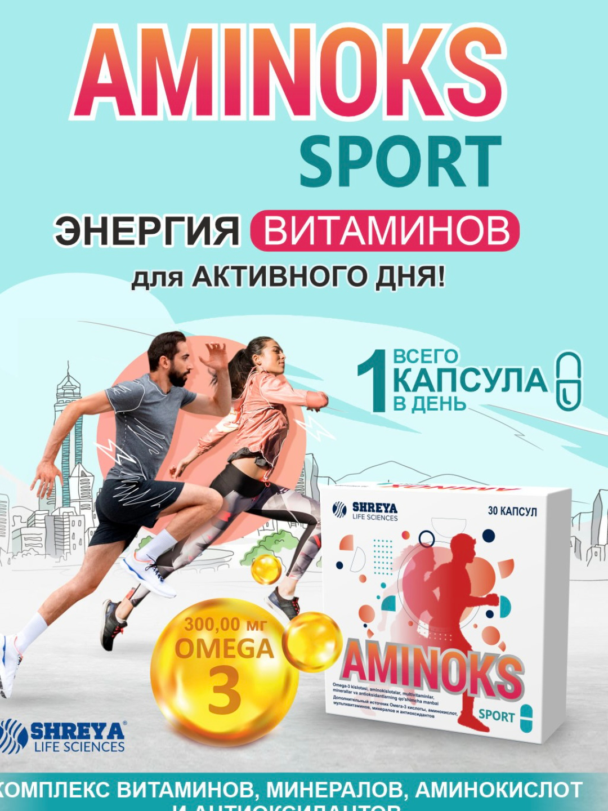 АМИНОКС СПОРТ КАПС №30 ШРЕЯ ЛАЙФ САЕНСИЗ, ИНДИЯ цена : 102 000 сум | 1 | + | 2 | АЗИТ ТАБ 250МГ №6. WELL MED PHARM, УЗБЕКИСТАН
 | 3 | + | 2 | СТОПГРИПАН САШЕ 21,5Г №10 (ЛИМОН) РУСАН ФАРМА ЛТД, ИНДИЯ
 | 1 | + | 7 | АКСАГИЛ (метронидазол) Р/Р ДЛЯ ИНФУЗ. 0.5% 100МЛ №1. AXA PARENTERALS, ИНДИЯ
 | 1 | + | 6 | АКСАЦИП (ципрофлоксацин) Р-Р Д/ИНФ 200МГ/МЛ 100МЛ. AXA PARENTERALS, ИНДИЯ
 | 1 | + | 20 | СИСТЕМА ИНФУЗИОННАЯ MEDIN №1

АКЦИЯ 1+ С 27 февраля по 30 мая 2026г.
Наименование | Закуп миним. | Условия | Бесплат. колич-во | Наименование бесплатного товара
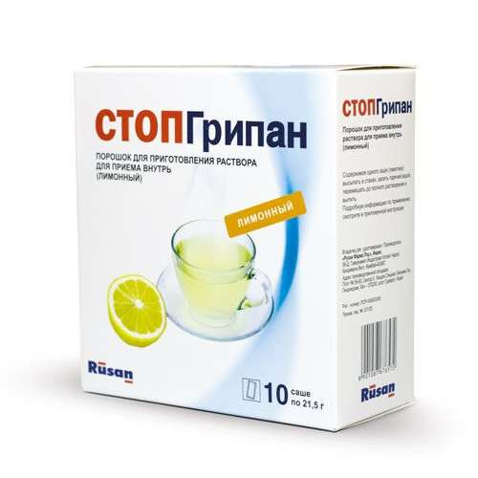 СТОПГРИПАН САШЕ 21,5Г №10 (ЛИМОН) РУСАН ФАРМА ЛТД, ИНДИЯ Цена : 58400 сум | 1 | + | 12 | СИСТЕМА ИНФУЗИОННАЯ MEDIN №1
 | 1 | + | 15 | СПИРТ ЕТИЛ 70% 50МЛ
 | 1 | + | 8 | НАТРИЯ ХЛОРИД 0,9% 100МЛ.. Замин Азия. Узбекистон

